2022_04_data
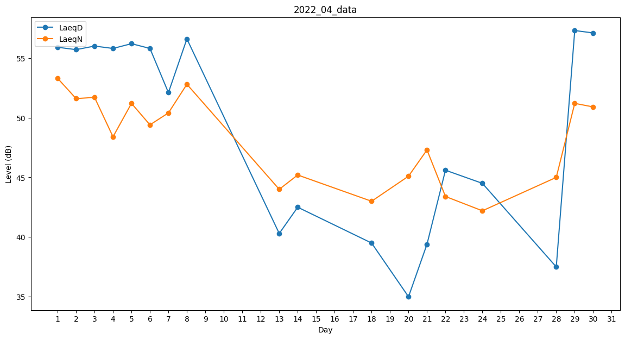
Day | LaeqD | LaeqN
1 | 55.9 | 53.3
2 | 55.7 | 51.6
3 | 56 | 51.7
4 | 55.8 | 48.4
5 | 56.2 | 51.2
6 | 55.8 | 49.4
7 | 52.1 | 50.4
8 | 56.6 | 52.8
9 | 0 | 0
10 | 0 | 0
11 | 0 | 0
12 | 0 | 0
13 | 40.3 | 44
14 | 42.5 | 45.2
15 | 0 | 0
16 | 0 | 0
17 | 0 | 0
18 | 39.5 | 43
19 | 44 | 0
20 | 35 | 45.1
21 | 39.4 | 47.3
22 | 45.6 | 43.4
23 | 0 | 0
24 | 44.5 | 42.2
25 | 41 | 0
26 | 0 | 0
27 | 0 | 0
28 | 37.5 | 45
29 | 57.3 | 51.2
30 | 57.1 | 50.9

